상품제안서
스카이 필 LED 도킹형 미니 보조배터리 C타입 | 상품코드: S30009

 |  |  |  |  |  |  | 02-713-8555 | www.synergygift.co.kr
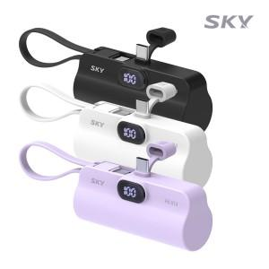

【상세/제작정보】

【인쇄/포장옵션】 | 레이저, 풀칼라 / 포장지포장

【공급단가】 | 수량 | 50~ | 100~ | 500~ | 1,000~ | 2,000~
*VAT별도 | 화이트 | 9,100원 | 8,960원 | 8,750원 | 8,400원 | 8,050원
 | 블랙 | 9,100원 | 8,960원 | 8,750원 | 8,400원 | 8,050원
 | 퍼플 | 9,100원 | 8,960원 | 8,750원 | 8,400원 | 8,050원

【상품 URL】 | https://www.synergygift.co.kr:443/src/goods_detail.php?gdno=30009

